Planilha1
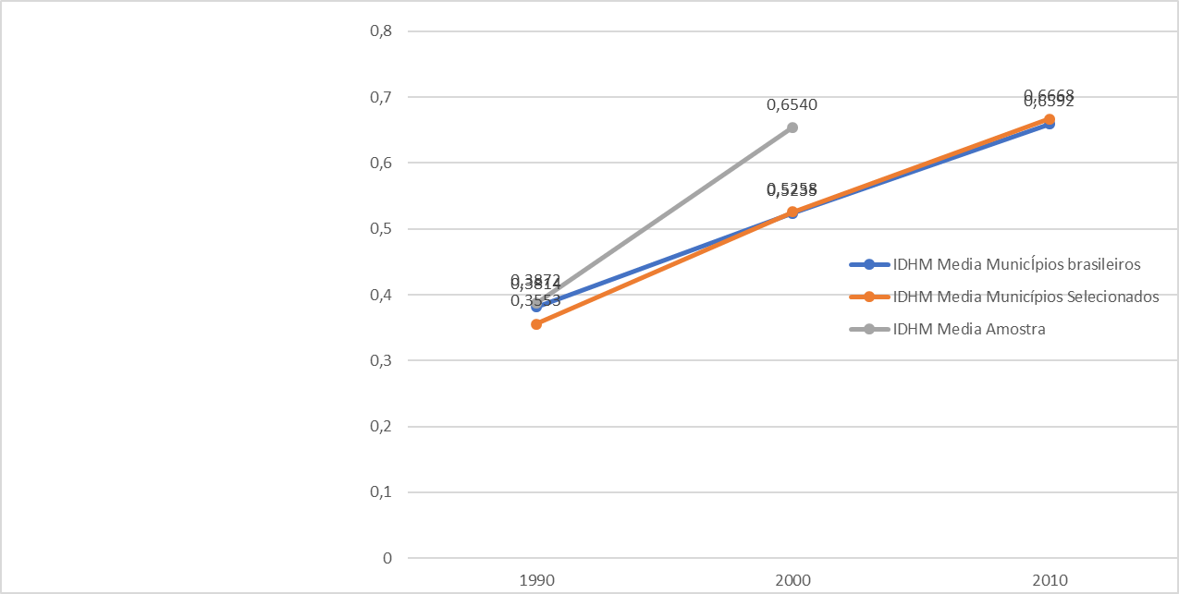
 |  |  |  | Dados Estatisticos Apurados dos Municipios Selecionados

Dados estatísticos Municípios Selecionados |  |  |  | Ano | IDHM Media | IDHM Educação Media | IDHM Mediana | IDHM Educação Mediana | Limite Inferior IDHM | Limite Superior IDHM | Limite Inferior Educação IDHM | Limite Superior Educação IDHM
 | 1990 | 2000 | 2010 | 1990 | 0.3553 | 0.3553 | 0.3600 | 0.1875 | 0.041 | 0.7 | 0.017 | 0.538
IDHM Media Municípios Selecionados | 0.3553 | 0.5258 | 0.6668 | 2000 | 0.5258 | 0.3553 | 0.5455 | 0.36 | 0.214 | 0.766 | 0.041 | 0.7
IDHM Educação Media Municípios Selecionados | 0.3553 | 0.3553 | 0.5682 | 2010 | 0.6668 | 0.5682 | 0.6765 | 0.572 | 0.481 | 0.847 | 0.302 | 0.805
IDHM Mediana Municípios Selecionados | 0.3600 | 0.3600 | 0.6765
IDHM Educação Mediana Municípios Selecionados | 0.1875 | 0.1875 | 0.5720 | Medidas de Dispersão |  |  |  | Correlação | IDHMXIDHM.Educ. 1990 | IDHMXIDHM.Educ. 2000 | IDHMXIDHM.Educ. 2010
Limite Inferior IDHM Municípios Selecionados | 0.0410 | 0.0410 | 0.4810 | Desvio Padrão | IDHM | IDHM Educação |  | Pearson | 0.9738 | 0.9835 | 0.9716
Limite Superior IDHM Municípios Selecionados | 0.7000 | 0.7660 | 0.8470 | 1990 | 0.1227 | 0.1183 |  | Spearman | 0.9871 | 0.9862 | 0.9738
Limite Inferior Educação IDHM Municípios Selecionados | 0.0170 | 0.0410 | 0.3020 | 2000 | 0.1211 | 0.1492 |  | Kendall | 0.9059 | 0.9044 | 0.8638
Limite Superior Educação IDHM Municípios Selecionados | 0.5380 | 0.7000 | 0.8050 | 2010 | 0.087 | 0.1149
Dados estatísticos Municípios Brasileiros
 | 1990 | 2000 | 2010
IDHM Media MunicÍpios brasileiros | 0.3814 | 0.5235 | 0.6592 | Variância | IDHM | IDHM Educação
IDHM Educação Media MunicÍpios brasileiros |  |  |  | 1990 | 0.0151 | 0.1183
IDHM Mediana MunicÍpios brasileiros |  |  |  | 2000 | 0.1211 | 0.1492
IDHM Educação Mediana MunicÍpios brasileiros |  |  |  | 2010 | 0.0076 | 0.0132
Limite Inferior IDHM MunicÍpios brasileiros
Limite Superior IDHM MunicÍpios brasileiros |  |  |  | Dados Estatísticos apurados Municipios Brasileiros
Limite Inferior Educação IDHM MunicÍpios brasileiros |  |  |  | Medidas de posição | Década anos 1990 |  | Década anos 2000 |  | Década anos 2010
Limite Superior Educação IDHM MunicÍpios brasileiros |  |  |  |  | IDHM | IDHM Ed. | IDHM | IDHM Ed. | IDHM | IDHM Ed.
 |  |  |  | Média | 0,3814 | 0,1787 | 0,5235 | 0,3542 | 0,6592 | 0,5591
 |  |  |  | Mediana | 0,3820 | 0,1680 | 0,5330 | 0,3520 | 0,6650 | 0,5600
Dados estatísticos Amostras |  |  |  | Limite Inferior | 0,1200 | 0,0100 | 0,2080 | 0,0410 | 0,4180 | 0,2070
 | 1990 | 2010 |  | Limite Superior | 0,6970 | 0,5570 | 0,8200 | 0,7400 | 0,8620 | 0,8250
IDHM Media Amostra | 0.3872 | 0.6540 |  | Medidas de dispersão | Década anos 1990 |  | Década anos 2000 |  | Década anos 2010
IDHM Educação Media Amostra | 0.1837 | 0.5510 |  | Desvio padrão | 0,1030 | 0,0919 | 0,1044 | 0,1270 | 0,0720 | 0,0933
IDHM Mediana Amostra | 0.3845 | 0.6535 |  | Variância | 0,0106 | 0,0084 | 0,0109 | 0,0161 | 0,0052 | 0,0087
IDHM Educação Mediana Amostra | 0.1690 | 0.5500 |  | Dados Correlação
Limite Inferior IDHM Amostra | 0.1310 | 0.4500 |  | Correlação | Década anos 1990 |  | Década anos 2000 |  | Década anos 2010
Limite Superior IDHM Amostra | 0.6400 | 0.8090 |  |  | IDHM x IDHM Ed. |  | IDHM x IDHM Ed. |  | IDHM x IDHM Ed.
Limite Inferior Educação IDHM Amostra | 0.0140 | 0.2590 |  | Pearson | 0,9686 |  | 0,9758 |  | 0,9508
Limite Superior Educação IDHM Amostra | 0.4760 | 0.7490 |  | Spearman | 0,8717 |  | 0,9796 |  | 0,9526
 |  |  |  | Kendall | 0,9766 |  | 0,8765 |  | 0,8141
Dados estatísticos Municípios Selecionados
 | 1990 | 2000 | 2010 | Medidas de posição | Amostra Década anos 1990 |  | Amostra Década anos 2010
IDHM Media MunicÍpios brasileiros | 0.3553 | 0.5258 | 0.6668 |  | IDHM | IDHM Ed. | IDHM | IDHM Ed.
IDHM Educação Media MunicÍpios brasileiros | 0.3553 | 0.3553 | 0.5682 | Média | 0.3872 | 0.1837 | 0.654 | 0.551
IDHM Mediana MunicÍpios brasileiros | 0.3600 | 0.3600 | 0.6765 | Mediana | 0.3845 | 0.169 | 0.6535 | 0.55
IDHM Educação Mediana MunicÍpios brasileiros | 0.1875 | 0.1875 | 0.5720 | Limite Inferior | 0.131 | 0.014 | 0.45 | 0.259
Limite Inferior IDHM MunicÍpios brasileiros | 0.0410 | 0.0410 | 0.4810 | Limite Superior | 0.64 | 0.476 | 0.809 | 0.749
Limite Superior IDHM MunicÍpios brasileiros | 0.7000 | 0.7660 | 0.8470 | Medidas de dispersão | Década anos 1990 |  | Década anos 2010
Limite Inferior Educação IDHM MunicÍpios brasileiros | 0.0170 | 0.0410 | 0.3020 | Desvio padrão | 0.1019 | 0.0902 | 0.0729 | 0.0933
Limite Superior Educação IDHM MunicÍpios brasileiros | 0.5380 | 0.7000 | 0.8050 | Variância | 0.0104 | 0.0081 | 0.0053 | 0.0087
 |  |  |  | Correlação | Década anos 1990 |  | Década anos 2010
 |  |  |  |  | IDHM x IDHM Ed. |  | IDHM x IDHM Ed.
 |  |  |  | Pearson | 0.9657 |  | 0.954
 |  |  |  | Spearman | 0.9724 |  | 0.9526
 |  |  |  | Kendall | 0.8602 |  | 0.8217

Municípios Selecionados

